真假公主
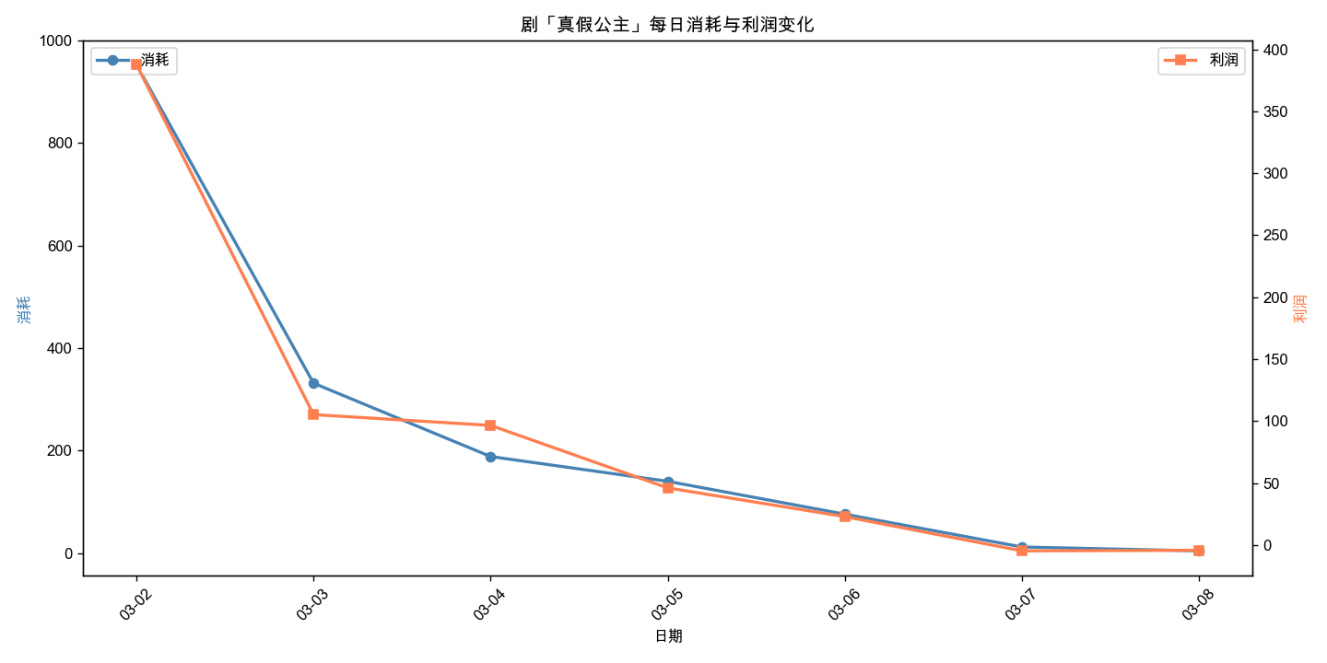
剧名 | 周几 | 日期 | 消耗 | 利润 | 利润率
真假公主 | 星期一 | 2026-03-02 | 952.91 | 387.78 | 40.69%
真假公主 | 星期二 | 2026-03-03 | 331.38 | 105.22 | 31.75%
真假公主 | 星期三 | 2026-03-04 | 188.29 | 96.49 | 51.25%
真假公主 | 星期四 | 2026-03-05 | 139.97 | 46.02 | 32.88%
真假公主 | 星期五 | 2026-03-06 | 75.84 | 22.85 | 30.13%
真假公主 | 星期六 | 2026-03-07 | 11.83 | -4.79 | -40.49%
真假公主 | 星期日 | 2026-03-08 | 4.29 | -4.29 | -100.00%

邻居家的狂怒
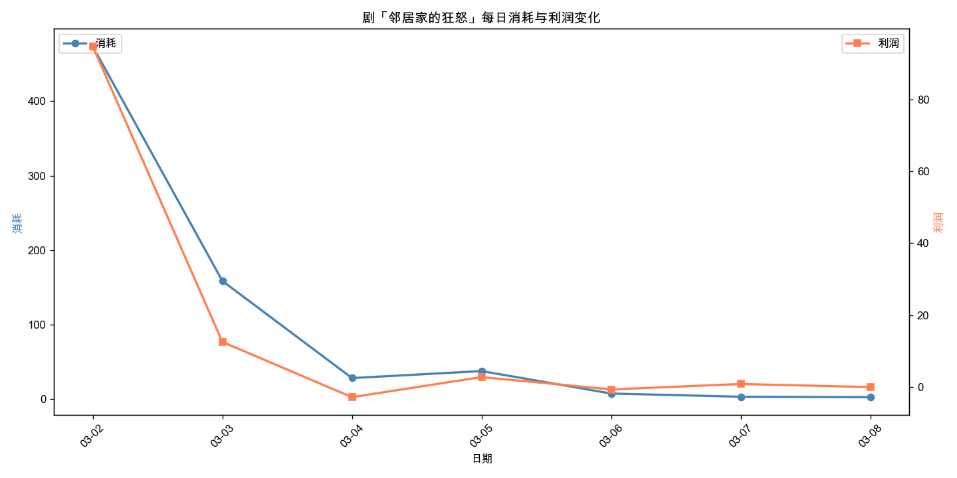
剧名 | 周几 | 日期 | 消耗 | 利润 | 利润率
邻居家的狂怒 | 星期一 | 2026-03-02 | 473.46 | 94.77 | 20.02%
邻居家的狂怒 | 星期二 | 2026-03-03 | 158.77 | 12.54 | 7.90%
邻居家的狂怒 | 星期三 | 2026-03-04 | 28.5 | -2.82 | -9.89%
邻居家的狂怒 | 星期四 | 2026-03-05 | 37.88 | 2.76 | 7.29%
邻居家的狂怒 | 星期五 | 2026-03-06 | 7.75 | -0.66 | -8.52%
邻居家的狂怒 | 星期六 | 2026-03-07 | 3.46 | 0.84 | 24.28%
邻居家的狂怒 | 星期日 | 2026-03-08 | 2.89 | -0.02 | -0.69%

一人得道
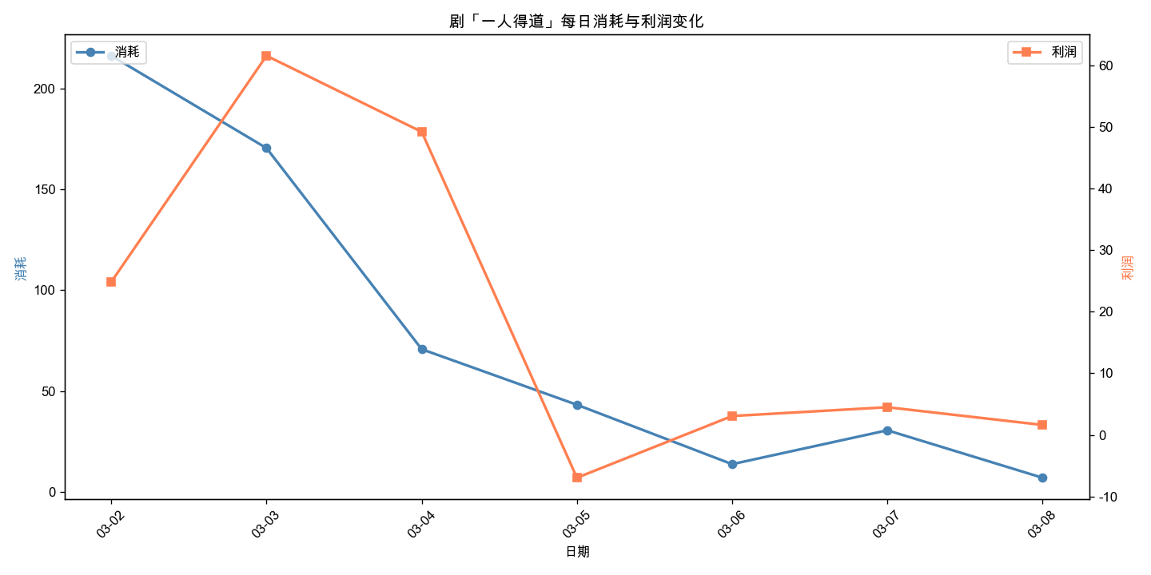
剧名 | 周几 | 日期 | 消耗 | 利润 | 利润率
一人得道 | 星期一 | 2026-03-02 | 216.41 | 24.86 | 11.49%
一人得道 | 星期二 | 2026-03-03 | 170.54 | 61.59 | 36.11%
一人得道 | 星期三 | 2026-03-04 | 70.72 | 49.22 | 69.60%
一人得道 | 星期四 | 2026-03-05 | 43.15 | -6.97 | -16.15%
一人得道 | 星期五 | 2026-03-06 | 13.66 | 3.06 | 22.40%
一人得道 | 星期六 | 2026-03-07 | 30.48 | 4.49 | 14.73%
一人得道 | 星期日 | 2026-03-08 | 6.92 | 1.61 | 23.27%

雪下的寂寞
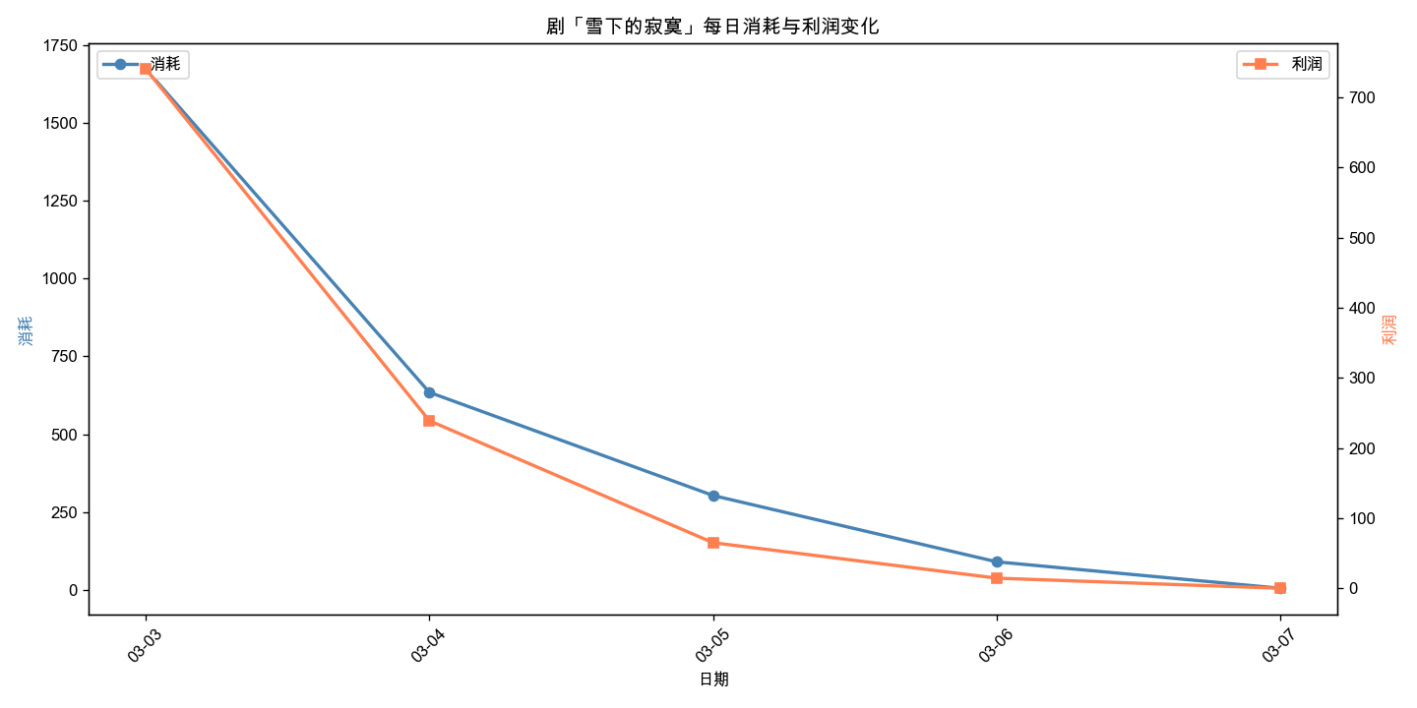
剧名 | 周几 | 日期 | 消耗 | 利润 | 利润率
雪下的寂寞 | 星期二 | 2026-03-03 | 1673.41 | 740.57 | 44.26%
雪下的寂寞 | 星期三 | 2026-03-04 | 634.53 | 239.12 | 37.68%
雪下的寂寞 | 星期四 | 2026-03-05 | 303.21 | 65.26 | 21.52%
雪下的寂寞 | 星期五 | 2026-03-06 | 90.2 | 14.76 | 16.36%
雪下的寂寞 | 星期六 | 2026-03-07 | 5.33 | 0.33 | 6.19%

我的桃花停不下来了
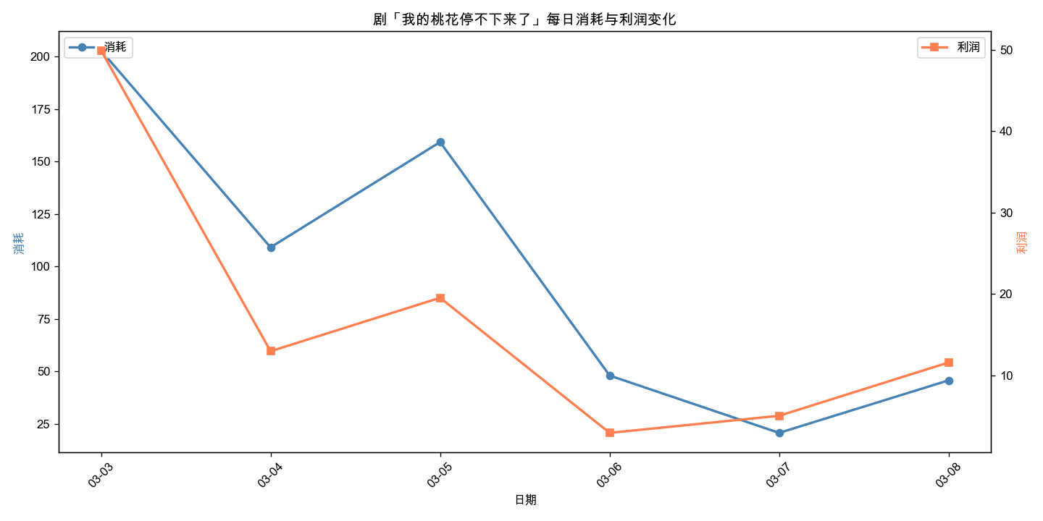
剧名 | 周几 | 日期 | 消耗 | 利润 | 利润率
我的桃花停不下来了 | 星期二 | 2026-03-03 | 202.99 | 49.92 | 24.59%
我的桃花停不下来了 | 星期三 | 2026-03-04 | 109.17 | 12.99 | 11.90%
我的桃花停不下来了 | 星期四 | 2026-03-05 | 159.35 | 19.55 | 12.27%
我的桃花停不下来了 | 星期五 | 2026-03-06 | 48.08 | 2.96 | 6.16%
我的桃花停不下来了 | 星期六 | 2026-03-07 | 20.75 | 5.06 | 24.39%
我的桃花停不下来了 | 星期日 | 2026-03-08 | 45.8 | 11.61 | 25.35%

夫人带球出国
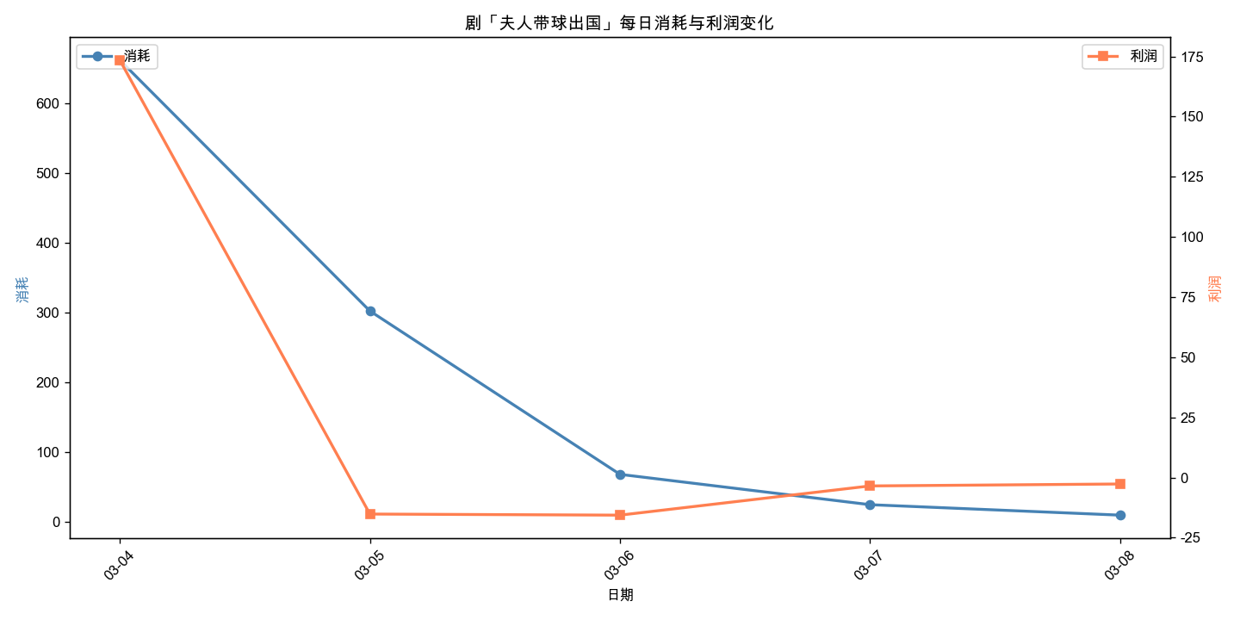
剧名 | 周几 | 日期 | 消耗 | 利润 | 利润率
夫人带球出国 | 星期三 | 2026-03-04 | 662.21 | 173.5 | 26.20%
夫人带球出国 | 星期四 | 2026-03-05 | 302.46 | -15.17 | -5.02%
夫人带球出国 | 星期五 | 2026-03-06 | 68.19 | -15.62 | -22.91%
夫人带球出国 | 星期六 | 2026-03-07 | 24.7 | -3.48 | -14.09%
夫人带球出国 | 星期日 | 2026-03-08 | 9.71 | -2.67 | -27.50%

KTV的秘密
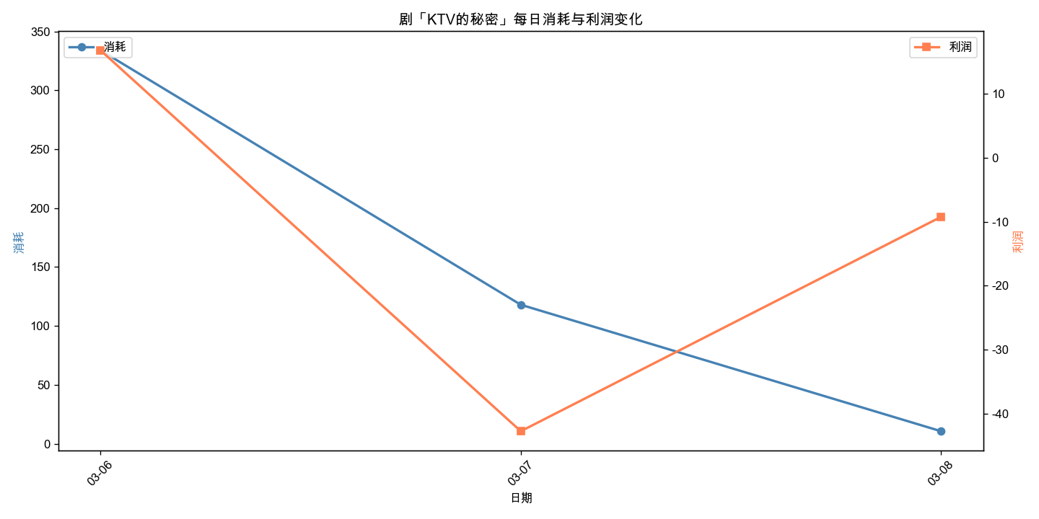
剧名 | 周几 | 日期 | 消耗 | 利润 | 利润率
KTV的秘密 | 星期五 | 2026-03-06 | 333.94 | 16.84 | 5.04%
KTV的秘密 | 星期六 | 2026-03-07 | 117.99 | -42.79 | -36.27%
KTV的秘密 | 星期日 | 2026-03-08 | 10.66 | -9.23 | -86.59%

友中有人
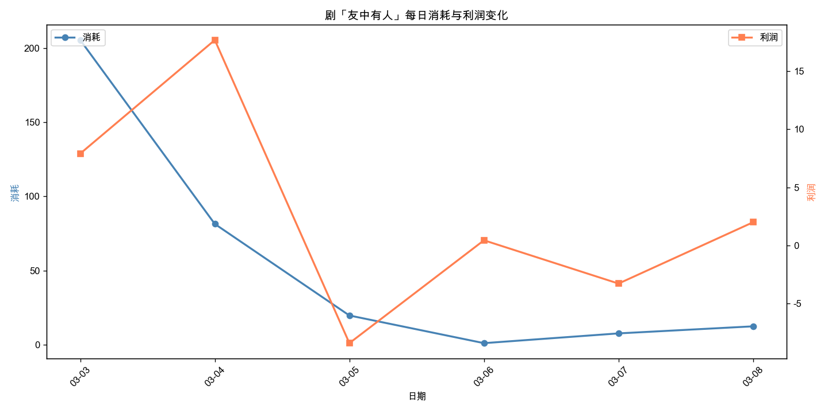
剧名 | 周几 | 日期 | 消耗 | 利润 | 利润率
友中有人 | 星期二 | 2026-03-03 | 205.54 | 7.9 | 3.84%
友中有人 | 星期三 | 2026-03-04 | 81.41 | 17.66 | 21.69%
友中有人 | 星期四 | 2026-03-05 | 19.65 | -8.39 | -42.70%
友中有人 | 星期五 | 2026-03-06 | 0.98 | 0.45 | 45.92%
友中有人 | 星期六 | 2026-03-07 | 7.57 | -3.27 | -43.20%
友中有人 | 星期日 | 2026-03-08 | 12.33 | 2 | 16.22%

偷听的人别走
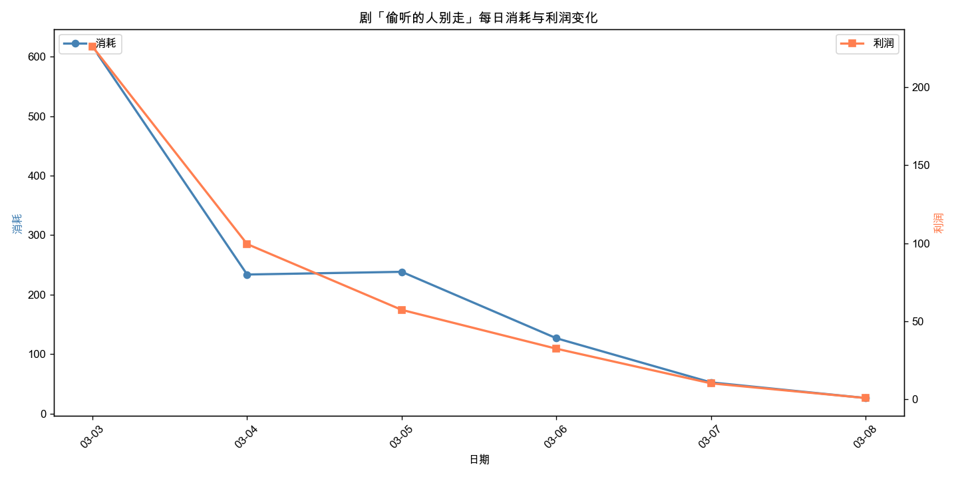
剧名 | 周几 | 日期 | 消耗 | 利润 | 利润率
偷听的人别走 | 星期二 | 2026-03-03 | 616.59 | 226 | 36.65%
偷听的人别走 | 星期三 | 2026-03-04 | 233.88 | 99.49 | 42.54%
偷听的人别走 | 星期四 | 2026-03-05 | 238.41 | 57.31 | 24.04%
偷听的人别走 | 星期五 | 2026-03-06 | 126.88 | 32.43 | 25.56%
偷听的人别走 | 星期六 | 2026-03-07 | 52.65 | 10.23 | 19.43%
偷听的人别走 | 星期日 | 2026-03-08 | 26.42 | 0.81 | 3.07%

爱如牢笼搬束缚
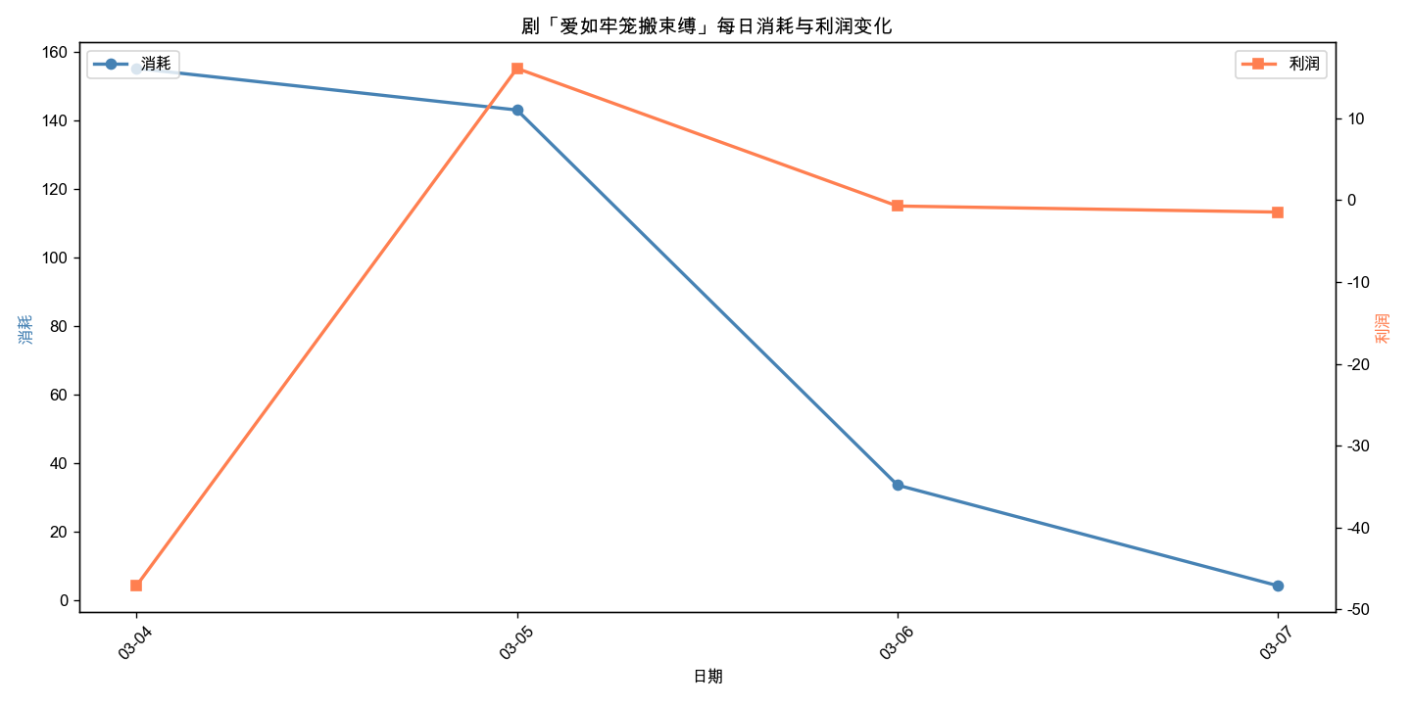
剧名 | 周几 | 日期 | 消耗 | 利润 | 利润率
爱如牢笼搬束缚 | 星期三 | 2026-03-04 | 155.27 | -47.1 | -30.33%
爱如牢笼搬束缚 | 星期四 | 2026-03-05 | 143.14 | 16.06 | 11.22%
爱如牢笼搬束缚 | 星期五 | 2026-03-06 | 33.71 | -0.74 | -2.20%
爱如牢笼搬束缚 | 星期六 | 2026-03-07 | 4.35 | -1.48 | -34.02%

公主无敌天下
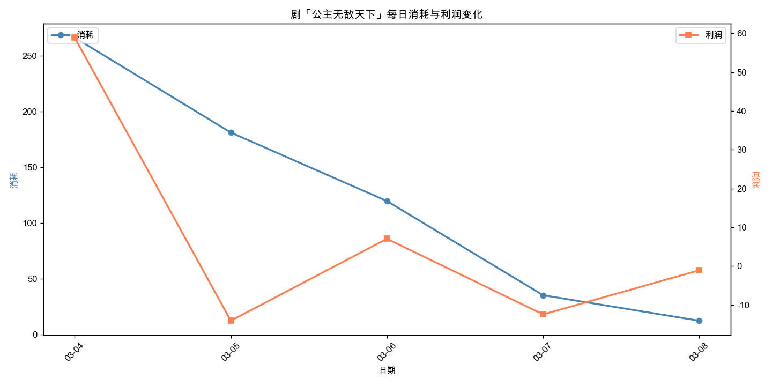
剧名 | 周几 | 日期 | 消耗 | 利润 | 利润率
公主无敌天下 | 星期三 | 2026-03-04 | 266.3 | 58.95 | 22.14%
公主无敌天下 | 星期四 | 2026-03-05 | 181.16 | -14.11 | -7.79%
公主无敌天下 | 星期五 | 2026-03-06 | 119.73 | 7.03 | 5.87%
公主无敌天下 | 星期六 | 2026-03-07 | 35.34 | -12.48 | -35.31%
公主无敌天下 | 星期日 | 2026-03-08 | 12.49 | -1.09 | -8.73%

京城的那些日子
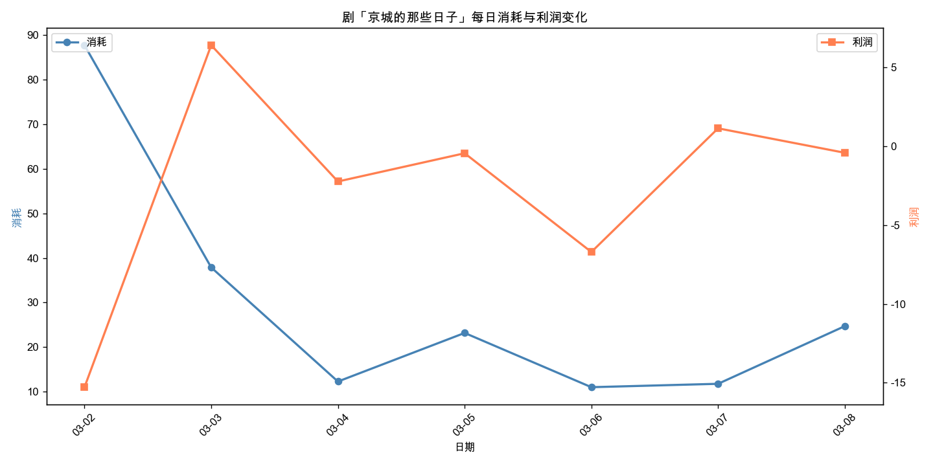
剧名 | 周几 | 日期 | 消耗 | 利润 | 利润率
京城的那些日子 | 星期一 | 2026-03-02 | 87.74 | -15.28 | -17.42%
京城的那些日子 | 星期二 | 2026-03-03 | 37.88 | 6.4 | 16.90%
京城的那些日子 | 星期三 | 2026-03-04 | 12.28 | -2.24 | -18.24%
京城的那些日子 | 星期四 | 2026-03-05 | 23.18 | -0.45 | -1.94%
京城的那些日子 | 星期五 | 2026-03-06 | 11.01 | -6.71 | -60.94%
京城的那些日子 | 星期六 | 2026-03-07 | 11.77 | 1.13 | 9.60%
京城的那些日子 | 星期日 | 2026-03-08 | 24.71 | -0.42 | -1.70%

春华秋月的事
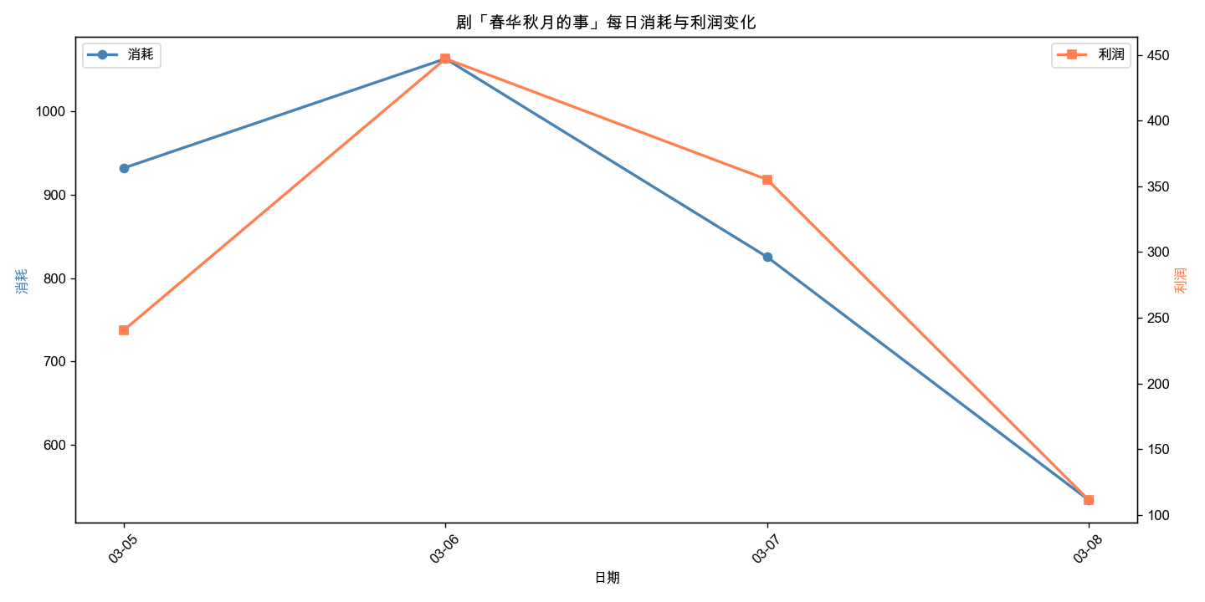
剧名 | 周几 | 日期 | 消耗 | 利润 | 利润率
春华秋月的事 | 星期四 | 2026-03-05 | 932.15 | 240.61 | 25.81%
春华秋月的事 | 星期五 | 2026-03-06 | 1063.46 | 447.08 | 42.04%
春华秋月的事 | 星期六 | 2026-03-07 | 825.25 | 355.14 | 43.03%
春华秋月的事 | 星期日 | 2026-03-08 | 533.21 | 111.3 | 20.87%

万家灯火通明
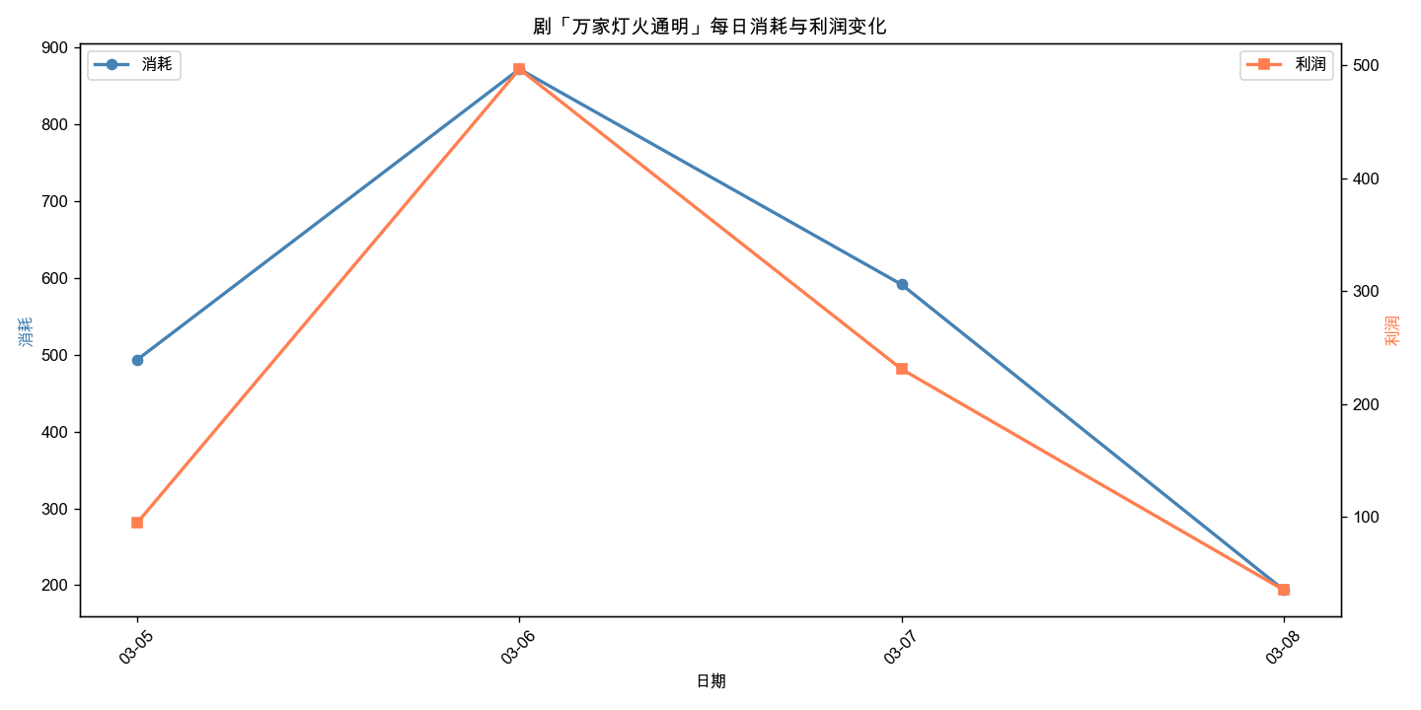
剧名 | 周几 | 日期 | 消耗 | 利润 | 利润率
万家灯火通明 | 星期四 | 2026-03-05 | 493.54 | 94.72 | 19.19%
万家灯火通明 | 星期五 | 2026-03-06 | 871.82 | 496.49 | 56.95%
万家灯火通明 | 星期六 | 2026-03-07 | 591.4 | 230.74 | 39.02%
万家灯火通明 | 星期日 | 2026-03-08 | 193.8 | 35.23 | 18.18%

离婚之后的日子
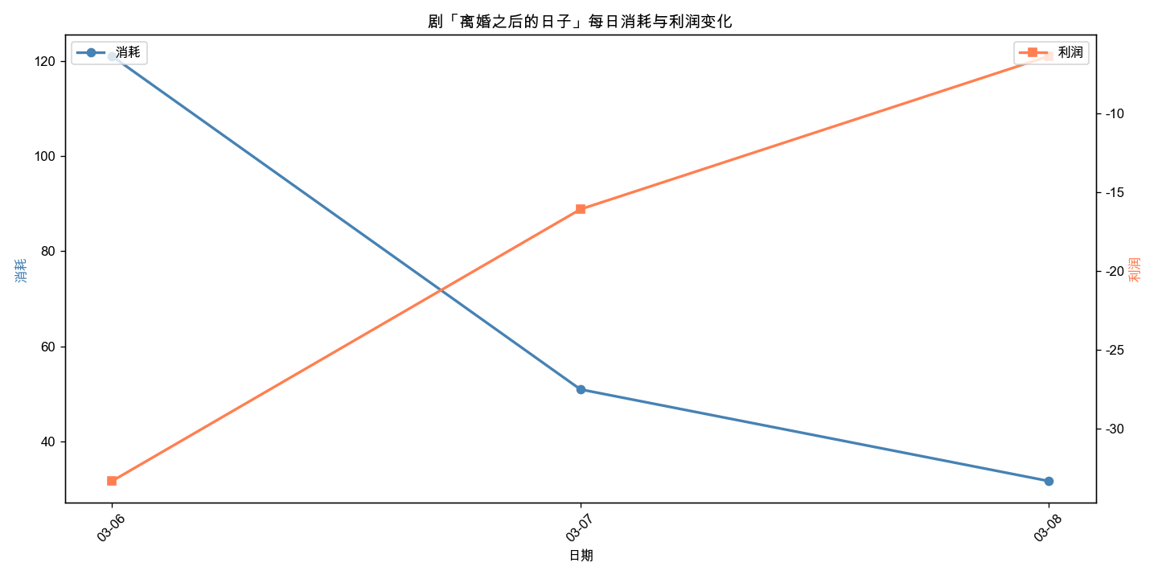
剧名 | 周几 | 日期 | 消耗 | 利润 | 利润率
离婚之后的日子 | 星期五 | 2026-03-06 | 121.11 | -33.33 | -27.52%
离婚之后的日子 | 星期六 | 2026-03-07 | 50.91 | -16.08 | -31.59%
离婚之后的日子 | 星期日 | 2026-03-08 | 31.6 | -6.36 | -20.13%

不服来看我
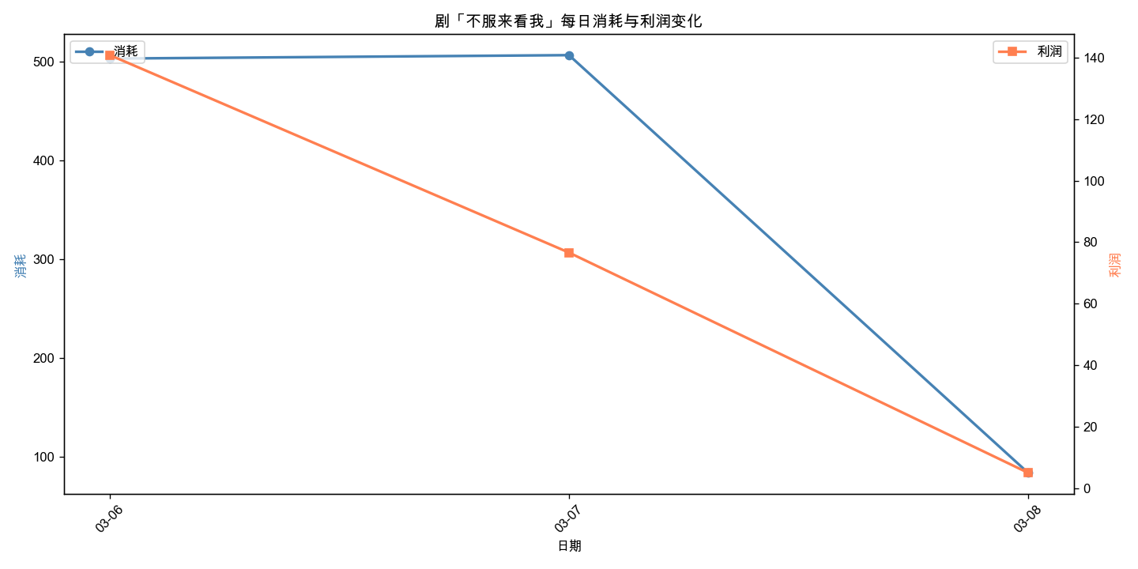
剧名 | 周几 | 日期 | 消耗 | 利润 | 利润率
不服来看我 | 星期五 | 2026-03-06 | 502.95 | 140.8 | 27.99%
不服来看我 | 星期六 | 2026-03-07 | 506.43 | 76.58 | 15.12%
不服来看我 | 星期日 | 2026-03-08 | 83.98 | 4.97 | 5.92%

绚丽多彩
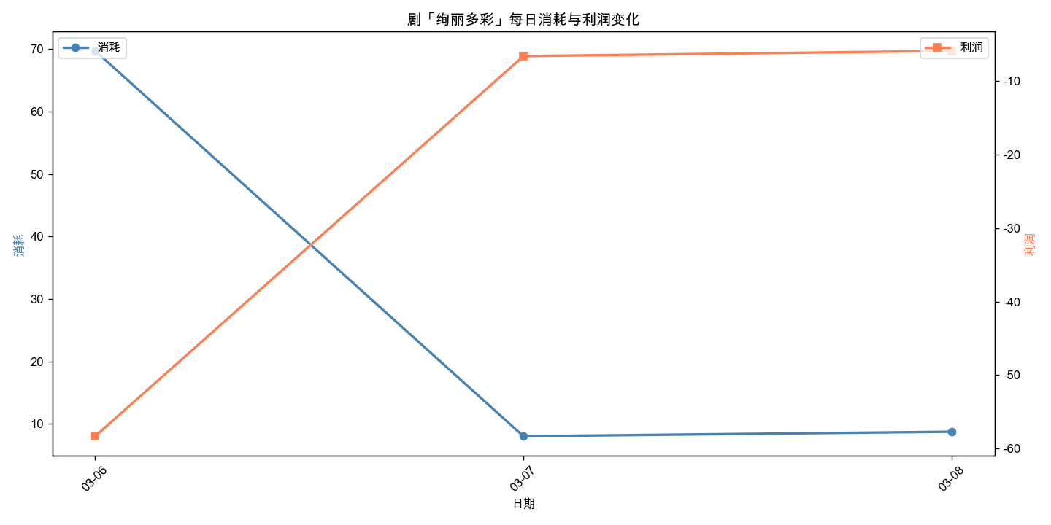
剧名 | 周几 | 日期 | 消耗 | 利润 | 利润率
绚丽多彩 | 星期五 | 2026-03-06 | 69.73 | -58.34 | -83.67%
绚丽多彩 | 星期六 | 2026-03-07 | 8 | -6.57 | -82.12%
绚丽多彩 | 星期日 | 2026-03-08 | 8.72 | -5.86 | -67.20%

倾国倾城的爱
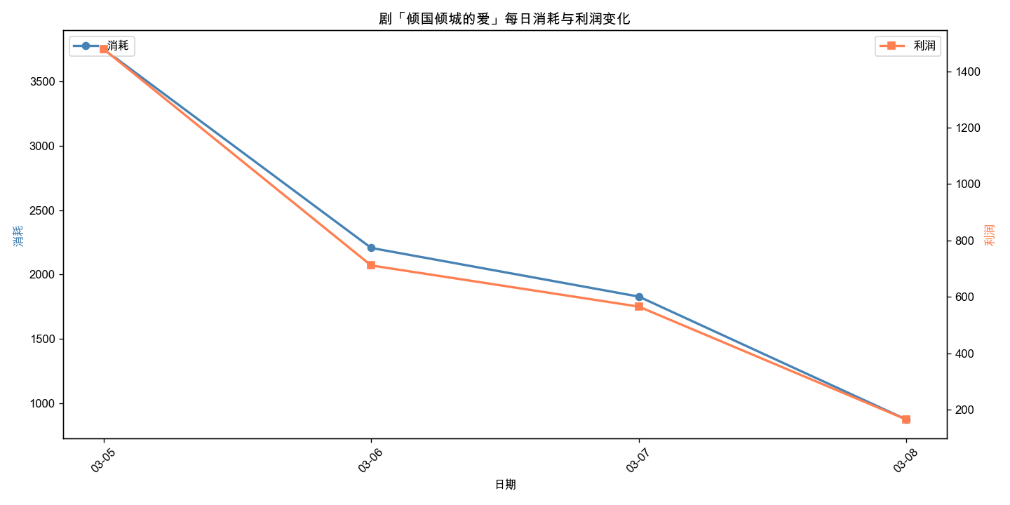
剧名 | 周几 | 日期 | 消耗 | 利润 | 利润率
倾国倾城的爱 | 星期四 | 2026-03-05 | 3752.01 | 1478.74 | 39.41%
倾国倾城的爱 | 星期五 | 2026-03-06 | 2205.85 | 711.56 | 32.26%
倾国倾城的爱 | 星期六 | 2026-03-07 | 1827.7 | 565.63 | 30.95%
倾国倾城的爱 | 星期日 | 2026-03-08 | 871.77 | 165.21 | 18.95%

秦基夺柱
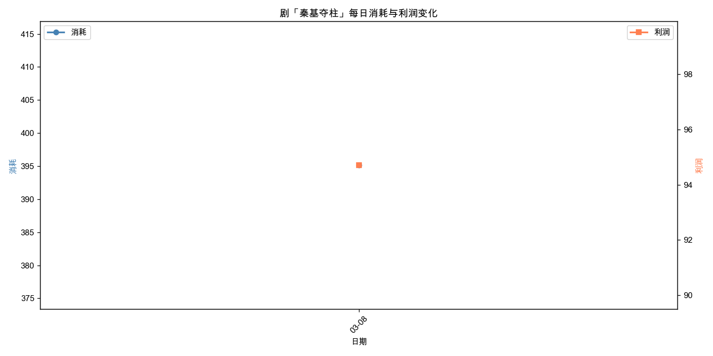
剧名 | 周几 | 日期 | 消耗 | 利润 | 利润率
秦基夺柱 | 星期日 | 2026-03-08 | 395.15 | 94.71 | 23.97%

扶弟狂魔
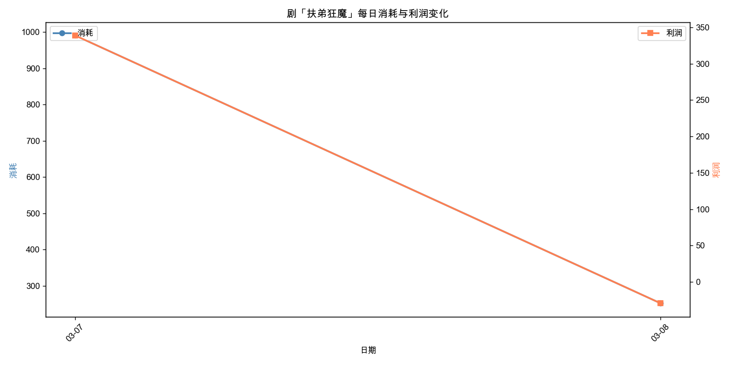
剧名 | 周几 | 日期 | 消耗 | 利润 | 利润率
扶弟狂魔 | 星期六 | 2026-03-07 | 990.28 | 338.9 | 34.22%
扶弟狂魔 | 星期日 | 2026-03-08 | 251.48 | -29.5 | -11.73%

领证后的日子
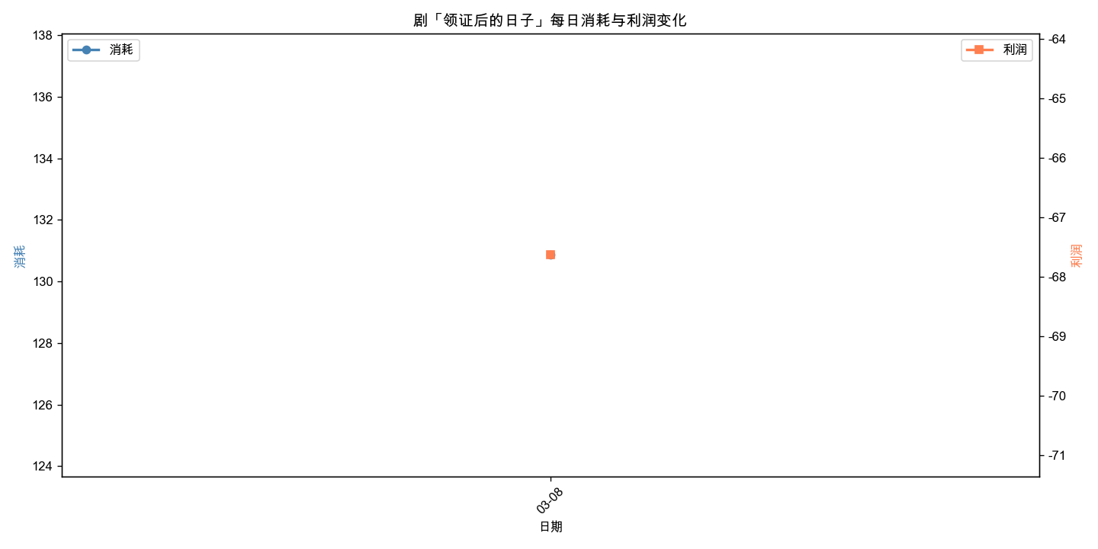
剧名 | 周几 | 日期 | 消耗 | 利润 | 利润率
领证后的日子 | 星期日 | 2026-03-08 | 130.87 | -67.63 | -51.68%

螳臂当车
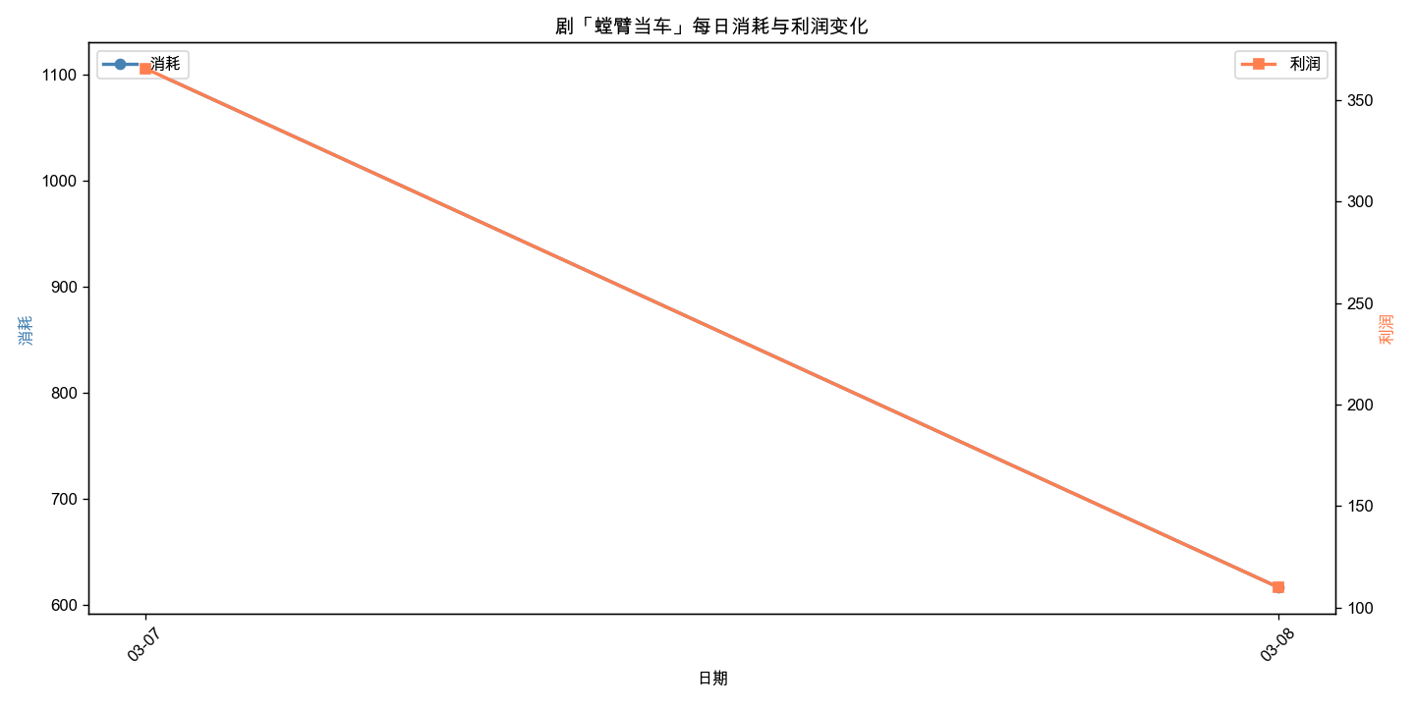
剧名 | 周几 | 日期 | 消耗 | 利润 | 利润率
螳臂当车 | 星期六 | 2026-03-07 | 1105.45 | 365.64 | 33.08%
螳臂当车 | 星期日 | 2026-03-08 | 616.09 | 109.95 | 17.85%

他后悔都来不及
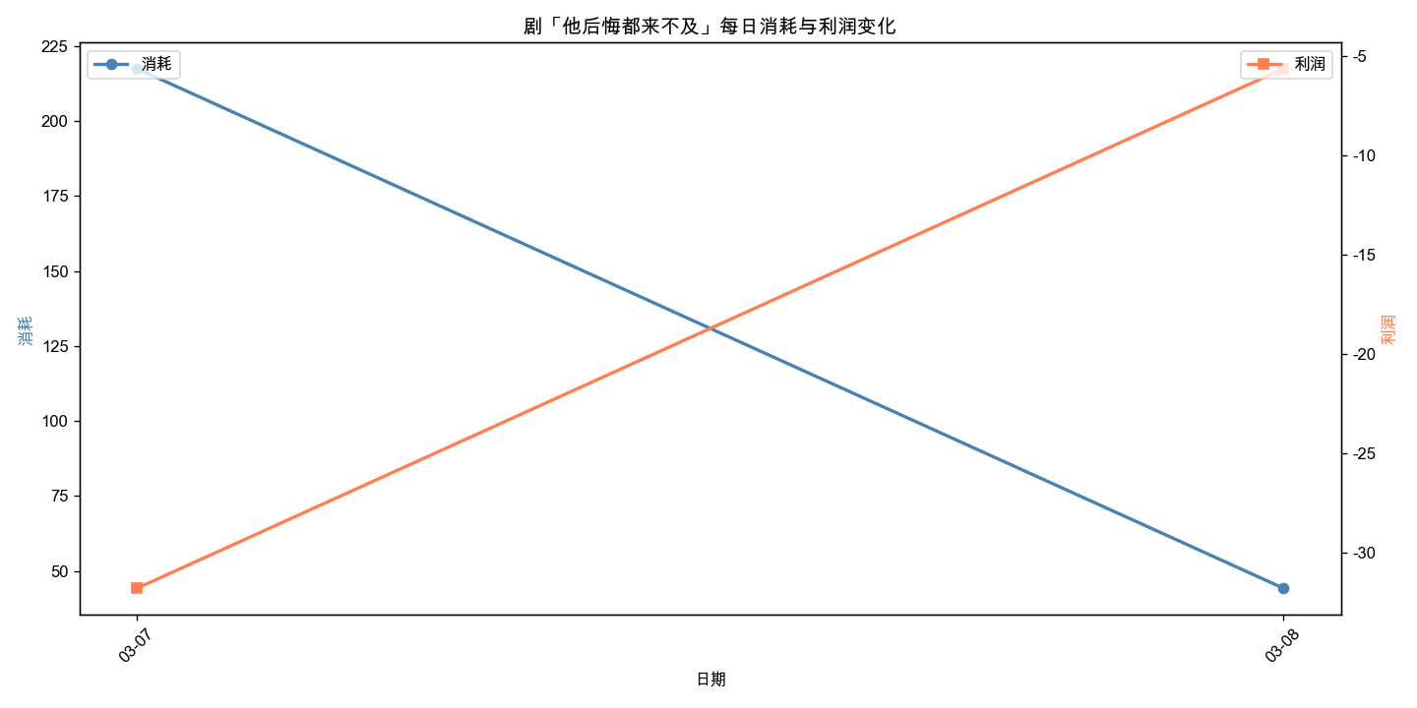
剧名 | 周几 | 日期 | 消耗 | 利润 | 利润率
他后悔都来不及 | 星期六 | 2026-03-07 | 217.38 | -31.77 | -14.61%
他后悔都来不及 | 星期日 | 2026-03-08 | 44.3 | -5.65 | -12.75%

